测试报告详情
# | 用例级别 | 用例名称 | 测试地址 | 场景 | 用例执行时间 | 状态 | 错误原因 | 截图 | 备注
1 | P0 | 登录 | test/122 | 符合规范的 | 1.256s | 失败 | 辅导费333 | 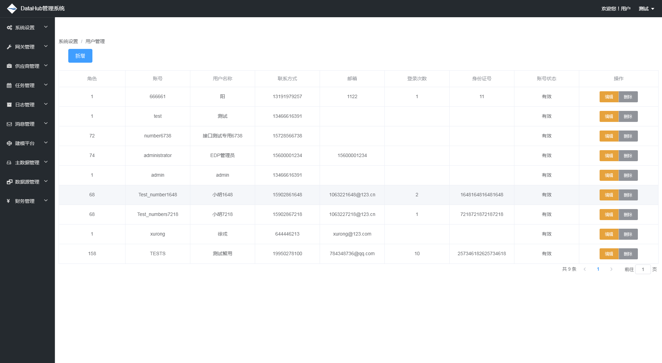 | 苟富贵
1 | P0 | 登录 | test/122 | 符合规范的 | 1.256s | 成功 | 辅导费333 | c:/ | 苟富贵

